Đăng ký
Project Name | Website bán hàng tích hợp AI Tìm kiếm
Module Code | Đăng ký
 | Hoàn thành | Lỗi | Chưa kiểm tra | Bị chặn | Tổng lần kiểm tra
Round 1 | 10 | 0 | 0 | 0 | 10
Round 2

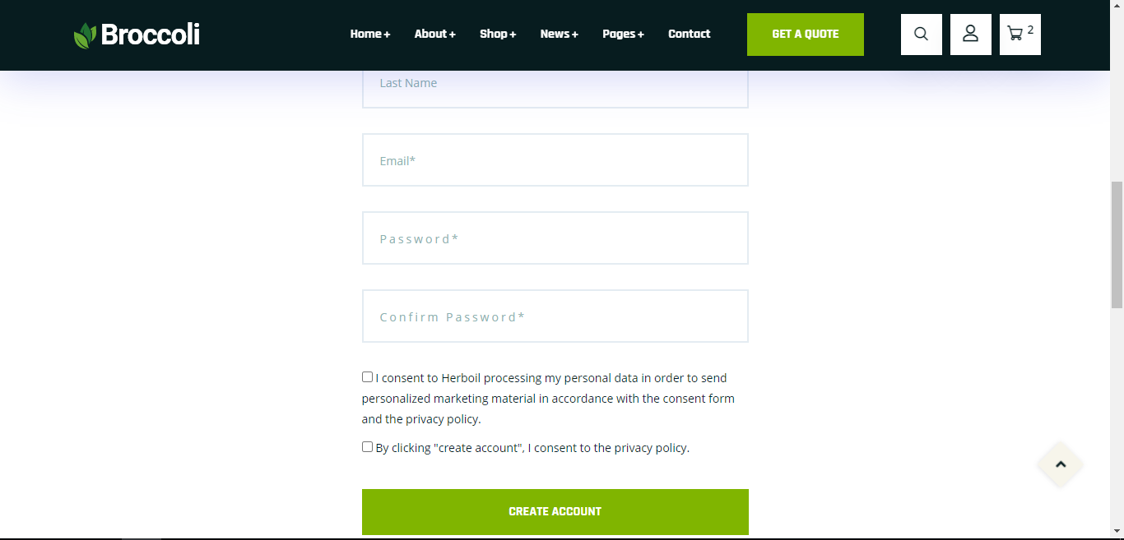
Test Case ID | Mô tả | Quy trình | Kết quả mong đợi | Kết quả thực tế | Kết quả |  |  |  |  |  | Chú thích
 |  |  |  |  | Vòng 1 |  |  | Vòng 2
 |  |  |  |  | Trạng thái | Ngày kiểm tra | Người kiểm tra | Trạng thái | Ngày kiểm tra | Người kiểm tra
GUI_SHOW Đăng ký
GUI-DK01 | [Email] Textbox |  | -Label : black -Status : enable | -Label : black -Status : enable | Passed | 2021-03-31 | Bửu | Passed | 2021-03-31 | Bửu
GUI-DK02 | [User Name] Textbox |  | -Text color : black -Status : enable | -Text color : black -Status : enable | Passed | 2021-03-31 | Bửu | Passed | 2021-03-31 | Bửu
GUI-DK03 | [Password]Textbox |  | -Text color : black -Status : enable | -Text color : black -Status : enable | Passed | 2021-03-31 | Bửu | Passed | 2021-03-31 | Bửu
GUI-DK04 | [Confirm Password] Textbox |  | -Text color : black -Status : enable | -Text color : black -Status : enable | Passed | 2021-03-31 | Bửu | Passed | 2021-03-31 | Bửu
GUI-DK05 | [Sign Up] Button |  | -Text color : blue -Status : enable | -Text color : blue -Status : enable | Passed | 2021-03-31 | Bửu | Passed | 2021-03-31 | Bửu
FUNCTION_SHOW Đăng ký
FUNC-DK01 | Đăng ký tài khoản thành công | 1. Truy cập vào trang đăng ký tài khoản. 2. Nhập User Name: admin 3. Nhập địa chỉ email. kltn@gmail.com 4.Nhập Password: 123123 5. Nhập lại Password: 123123 6. Click vào "Đăng ký" | Hệ thống thông báo đăng ký tài khoản thành công, sau đó quay về trang đăng nhập | Hệ thống thông báo đăng ký tài khoản thành công, sau đó quay về trang đăng nhập | Passed | 2021-03-31 | Bửu | Passed | 2021-03-31 | Bửu
FUNC-DK02 | Đăng ký tài khoản không thành công vì nhập Username chứa ký tự đặc biệt (!@#$%^&*";<>/\|) hoặc <4 và >12 ký tự | 1. Nhập User Name: mjwuh!@#$%^& 2. Nhập địa chỉ email.kltn@gmail.co 3.Nhập Password:123123 4. Nhập lại Password: 123123 5. Click vào "Đăng ký" | Hệ thống thông báo" User name không được chứa ký tự đặc biệt và có độ dài từ 4 - 12 ký tự ", sau dó yêu cầu người dùng nhập lại | Hệ thống thông báo" User name không được chứa ký tự đặc biệt và có độ dài từ 4 - 12 ký tự ", sau dó yêu cầu người dùng nhập lại | Passed | 2021-03-31 | Bửu | Passed | 2021-03-31 | Bửu
FUNC-DK03 | Đăng ký tài khoản không thành công vì địa chỉ email không hợp lệ | 1. Nhập User Name: admin 2. Nhập địa chỉ email: kltnagaAgmail.co 3.Nhập Password:123123 4. Nhập lại Password: 123123 5. Click vào "Đăng ký" | Hệ thống thông báo " Địa chỉ email không hợp lệ", sau dó yêu cầu người dùng nhập lại | Hệ thống thông báo " Địa chỉ email không hợp lệ", sau dó yêu cầu người dùng nhập lại | Passed | 2021-03-31 | Bửu | Passed | 2021-03-31 | Bửu
FUNC-DK04 | Đăng ký tài khoản không thành công vì nhập sai trường Password và ConfirmPassword | 1. Nhập User Name: admin 2. Nhập địa chỉ email: kltn@gmail.co 3.Nhập Password:123123 4. Nhập lại Password: 123 5. Click vào "Đăng ký" | Hệ thống thông báo"Mât khẩu không khớp" và yêu cầu người dùng nhập lại | Hệ thống thông báo"Mât khẩu không khớp" và yêu cầu người dùng nhập lại | Passed | 2021-03-31 | Bửu | Passed | 2021-03-31 | Bửu
FUNC-DK05 | Đăng ký tài khoản thất bại vì để trống 1 trong các trường Username/Email/Password/ConfirmPassword | 1. Nhập User Name: 2. Nhập địa chỉ email: 3.Nhập Password: 4. Nhập lại Password: 5. Click vào "Đăng ký" | Hê thống thông báo:"Bạn phải nhập đầy đủ thông tin" và yêu cầu người dùng nhập lại | Hê thống thông báo:"Bạn phải nhập đầy đủ thông tin" và yêu cầu người dùng nhập lại | Passed | 2021-03-31 | Bửu | Passed | 2021-03-31 | Bửu

Đổi mk
Project Name | Website bán hàng tích hợp AI Tìm kiếm
Module Code | Đổi mật khẩu
 | Hoàn thành | Lỗi | Chưa kiểm tra | Bị chăn | Tổng số trường hợp thử nghiệm
Round 1 | 12 | 0 | 0 | 0 | 12
Round 2 | 12 | 0 | 0 | 0 | 12
 | 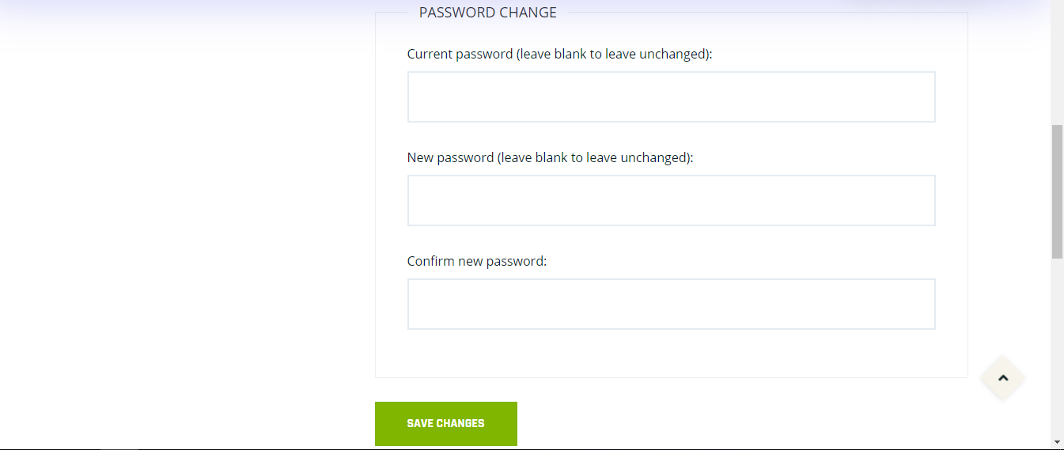
Test Case ID | Mô tả | Quy trình | Điều kiện tiên quyết | Kết quả mong đợi | Kết quả thực tế | Kết quả |  |  | Kết quả |  |  | Chú thích
 |  |  |  |  |  | Vòng 1 |  |  | Vòng 2
 |  |  |  |  |  | Trạng thái | Ngày kiểm tra | Người kiểm tra | Trạng thái | Ngày kiểm tra | Người kiểm tra
GUI_SHOW Đổi mât khẩu
GUI-DMK01 | [Old Password] Textbox |  | Đăng nhập thành công vào hệ thống | -Label : black -Status : enable | -Label : black -Status : enable | Passed | 2021-03-31 | T.Thắng | Passed | 2021-03-31 | T.Thắng
GUI-DMK02 | [New Password] Textbox |  | Đăng nhập thành công vào hệ thống | -Text color : black -Status : enable | -Text color : black -Status : enable | Passed | 2021-03-31 | T.Thắng | Passed | 2021-03-31 | T.Thắng
GUI-DMK03 | [Confirm Password] Textbox |  | Đăng nhập thành công vào hệ thống | -Text color : black -Status : enable | -Text color : black -Status : enable | Passed | 2021-03-31 | T.Thắng | Passed | 2021-03-31 | T.Thắng
GUI-DMK04 | [Confirm] Button |  | Đăng nhập thành công vào hệ thống | -Text color : white -Status : enable | -Text color : white -Status : enable | Passed | 2021-03-31 | T.Thắng | Passed | 2021-03-31 | T.Thắng
FUNCTION_SHOW Đổi mật khẩu
FUNC-DMK01 | Xác thực trang đổi mật khẩu đang hiển thị | 1. Khởi động trang Admin. 2 .Hiển thị trang đổi mật khẩu | Đăng nhập thành công vào hệ thống | Hiển thị trang đổi mật khẩu . | Hiển thị trang đổi mật khẩu . | Passed | 2021-03-31 | T.Thắng | Passed | 2021-03-31 | T.Thắng
FUNC-DMK02 | Để trống tất cả các trường | 1. Đăng nhập trang web. 2 .Hiển thị trang đổi mật khẩu 3. Không nhập dữ liệu cho tất cả các trường 4. Click "Confirm." | Đăng nhập thành công vào hệ thống | Hệ thống thông báo lỗi : "Vui lòng điền thông tin vào chỗ trống !" | Hệ thống thông báo lỗi : "Vui lòng điền thông tin vào chỗ trống !" | Passed | 2021-03-31 | T.Thắng | Passed | 2021-03-31 | T.Thắng
FUNC-DMK03 | Để trống trường "Old Password". | 1. Đăng nhập trang web. 2 .Hiển thị trang đổi mật khẩu 3. Không nhập dữ liệu trường "Old Password". 4. Click "Confirm". | Đăng nhập thành công vào hệ thống | Hệ thống thông báo lỗi : "Vui lòng nhập mật khẩu cũ!" | Hệ thống thông báo lỗi : "Vui lòng nhập mật khẩu cũ!" | Passed | 2021-03-31 | T.Thắng | Passed | 2021-03-31 | T.Thắng
FUNC-DMK04 | Để trống trường "New Password". | 1. Đăng nhập trang web. 2 .Hiển thị trang đổi mật khẩu 3. Không nhập dữ liệu trường "New Password". 4. Click "Confirm". | Đăng nhập thành công vào hệ thống | Thông báo lỗi : "Bạn chưa nhập mật khẩu mới vàol !" | Thông báo lỗi : "Bạn chưa nhập mật khẩu mới vàol !" | Passed | 2021-03-31 | T.Thắng | Passed | 2021-03-31 | T.Thắng
FUNC-DMK05 | Để trống trường "Confirm Password". | 1. Đăng nhập trang web. 2 .Hiển thị trang đổi mật khẩu 3. Không nhập dữ liệu trường "Confirm Password". 4. Click "Confirm". | Đăng nhập thành công vào hệ thống | Thông báo lỗi : "Bạn chưa nhập lại mật khẩu mới l !" | Thông báo lỗi : "Bạn chưa nhập lại mật khẩu mới l !" | Passed | 2021-03-31 | T.Thắng | Passed | 2021-03-31 | T.Thắng
FUNC-DMK06 | Nhập dữ liệu trường " New Password" và "Confirm Password" khác nhau | 1. Đăng nhập trang web. 2 .Hiển thị trang đổi mật khẩu 3. Nhập dữ liệu trường "New Password" khác với "Confirm Password" 4. Click "Confirm". | Đăng nhập thành công vào hệ thống | Hệ thống thông báo lỗi : "Xác nhận mật khẩu không đúng,vui lòng nhập lại". | Hệ thống thông báo lỗi : "Xác nhận mật khẩu không đúng,vui lòng nhập lại". | Passed | 2021-03-31 | T.Thắng | Passed | 2021-03-31 | T.Thắng
FUNC-DMK07 | Nhập dữ liêu trường "New password" <4 và >12 ký tự | 1. Đăng nhập trang web. 2 .Hiển thị trang đổi mật khẩu 3. Nhập dữ liệu trường "New Password" diuhfuahfufwefwe 4. Click "Confirm". | Đăng nhập thành công vào hệ thống | Hê thống thông báo: "Mật khẩu phải từ 4-12 ký tự, vui lòng nhập lạ". | Hê thống thông báo: "Mật khẩu phải từ 4-12 ký tự, vui lòng nhập lạ". | Passed | 2021-03-31 | T.Thắng | Passed | 2021-03-31 | T.Thắng
FUNC-DMK08 | Nhập dữ liệu đúng tất cả các trường | 1. Khởi động trang web. 2 .Hiển thị trang đỏi mật khẩu 3. Nhập đúng dữ liệu tất cả các trường. 4. Click "Comfirm". | Đăng nhập thành công vào hệ thống | Thống báo:" Đổi mật khẩu thành công" | Thống báo:" Đổi mật khẩu thành công" | Passed | 2021-03-31 | T.Thắng | Passed | 2021-03-31 | T.Thắng

Xem TT hệ thống
Project Name | Website bán hàng tích hợp AI Tìm kiếm
Module Code | Xem thông tin hệ thống
 | Hoàn thành | Lỗi | Chưa kiểm tra | Bị chặn | Tổng lần kiểm tra
Round 1 | 13 | 0 | 0 | 0 | 13
Round 2 | 13 | 0 | 0 | 0 | 13
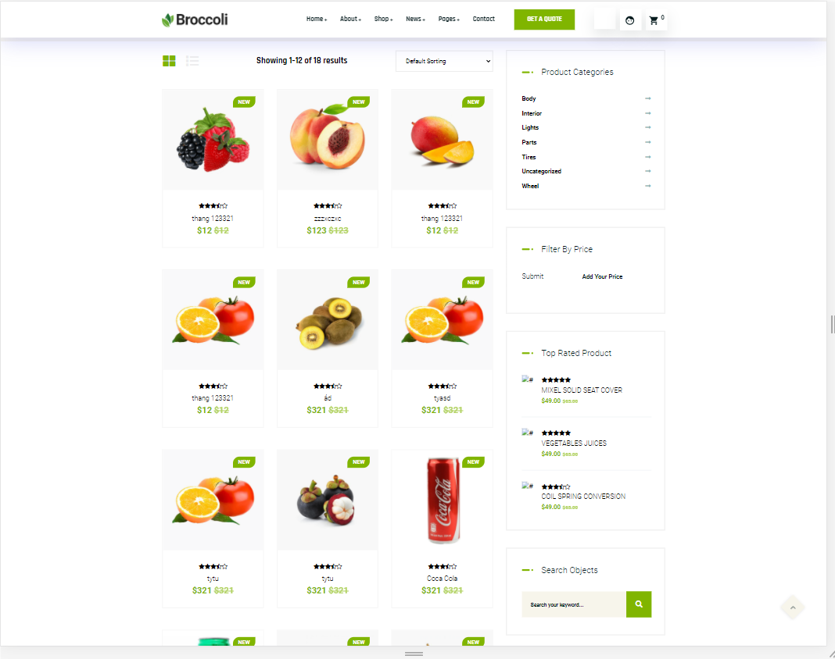

Test Case ID | Mô tả | Quy trình | Điều kiện tiên quyết | Kết quả mong đợi | Kết quả thực tế | Kết quả |  |  |  |  |  | Chú thích
 |  |  |  |  |  | Vòng 1 |  |  | Vòng 2
 |  |  |  |  |  | Trạng thái | Ngày kiểm tra | Người kiểm tra | Trạng thái | Ngày kiểm tra | Người kiểm tra
GUI_SHOW Xem tt hệ thống
GUI-TTHT01 | [Home,Store,Cart,Pages] Menu |  |  | -Label : black -Status : enable | -Label : black -Status : enable | Passed | 2021-03-31 | Minh | Passed | 2021-03-31 | Minh
GUI-TTHT02 | [List product] Menu |  |  | -Text color : black -Status : enable | -Text color : black -Status : enable | Passed | 2021-03-31 | Minh | Passed | 2021-03-31 | Minh
GUI-TTHT03 | [Card] Product |  |  | -Text color : black -Status : enable | -Text color : black -Status : enable | Passed | 2021-03-31 | Minh | Passed | 2021-03-31 | Minh
GUI-TTHT04 | [Buy] Button |  |  |  |  |  | 2021-03-31 | Minh | Passed | 2021-03-31 | Minh
GUI-TTHT05 | [Add to cart] Button |  |  | -Text color : black -Status : enable | -Text color : black -Status : enable | Passed | 2021-03-31 | Minh | Passed | 2021-03-31 | Minh
GUI-TTHT06 | [Search] Textbox |  |  | -Text color : blue -Status : enable | -Text color : blue -Status : enable | Passed | 2021-03-31 | Minh | Passed | 2021-03-31 | Minh
GUI-TTHT07 | [Previous] Button |  |  | -Text color : blue -Status : enable | -Text color : blue -Status : enable | Passed | 2021-03-31 | Minh | Passed | 2021-03-31 | Minh
GUI-TTHT08 | [Next] Button |  |  | -Text color : black -Status : enable | -Text color : black -Status : enable | Passed | 2021-03-31 | Minh | Passed | 2021-03-31 | Minh
FUNCTION_SHOW Xem tt hệ thống
FUNC-TTHT01 | Xác thực trang đang hiển thị | 1. Truy cập vào trang web |  | Hiển thị trang chủ gồm có: - Trường "Home" - Trường "Store" - Trường "Cart" - Trường "Pages" - Trường "Sản phẩm nổi bật" | Hiển thị trang chủ gồm có: - Trường "Home" - Trường "Store" - Trường "Cart" - Trường "Pages" - Trường "Sản phẩm nổi bật" | Passed | 2021-03-31 | Minh | Passed | 2021-03-31 | Minh
FUNC-TTHT02 | Xem các sản phẩm của cửa hàng thành công | 1. Khởi động trang web. 2. Hiển thị trang chủ. 3. Nhấn vào "Store" |  | Hiển thị ra danh sách các sản phẩm và dịch vu của cửa hàng | Hiển thị ra danh sách các sản phẩm và dịch vu của cửa hàng | Passed | 2021-03-31 | Minh | Passed | 2021-03-31 | Minh
FUNC-TTHT03 | Xem các sản phẩm của cửa hàng thất bại | 1. Khởi động trang web. 2. Hiển thị trang chủ. 3. Nhấn vào "Store" |  | Không hiển thị ra danh sách sản phẩm | Không hiển thị ra danh sách sản phẩm | Passed | 2021-03-31 | Minh | Passed | 2021-03-31 | Minh
FUNC-TTHT04 | Xem chi tiết sản phẩm thành công | 1. Khởi động trang web. 2. Hiển thị trang chủ. 3. Nhấn vào "Store" 4. Nhấn vào sản phẩm bất kỳ |  | Hiện thị tất cả thông tin về sản phẩm | Hiện thị tất cả thông tin về sản phẩm | Passed | 2021-03-31 | Minh | Passed | 2021-03-31 | Minh
FUNC-TTHT05 | Xem chi tiết sản phẩm thất bại | 1. Khởi động trang web. 2. Hiển thị trang chủ. 3. Nhấn vào "Store" 4. Nhấn vào sản phẩm bất kỳ |  | Không hiển thị ra chi tiết sản phẩm | Không hiển thị ra chi tiết sản phẩm | Passed | 2021-03-31 | Minh | Passed | 2021-03-31 | Minh

